Bugs - TR
1 | Favorilerimde seçili olan ürünün detayına gidip, favori ikonunu kaldırdığımda, favori sayfasından ürün kaldırılmamaktadır.
 | Kullanıcı tipi: Login
 | Müşteri account bilgileri: aslisenemsucu@gmail.com Şifre: ***** Network: Wifi Device: Samsung S7 Vers: Android 8 Browser: Samsung Internet Ürün: Cebel uygur kaşar peynir

 | Test Adımları | Beklenen Sonuç
 | Favorilerim sayfası açıılır
 | "Cebel uygur kaşar peynir" ürüne tıklanır ve ürün detay sayfası görüntülenir
 | Üründe seçili olan favori ikonu kaldırılır
 | Favorilerim sayfası tekrar açılır
 | Cebel uygur kaşar peynir ürünü favori ürün olmamasına rağmen görüntülenir | Favori sayfasında görüntülenmemesi beklenir.
 | Görseller | 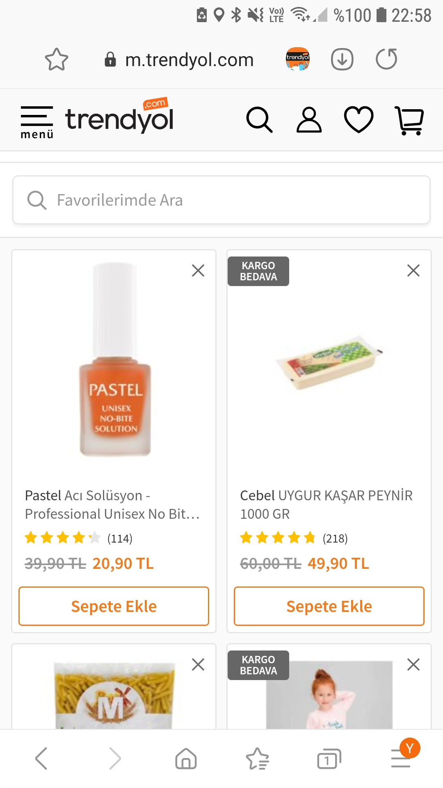 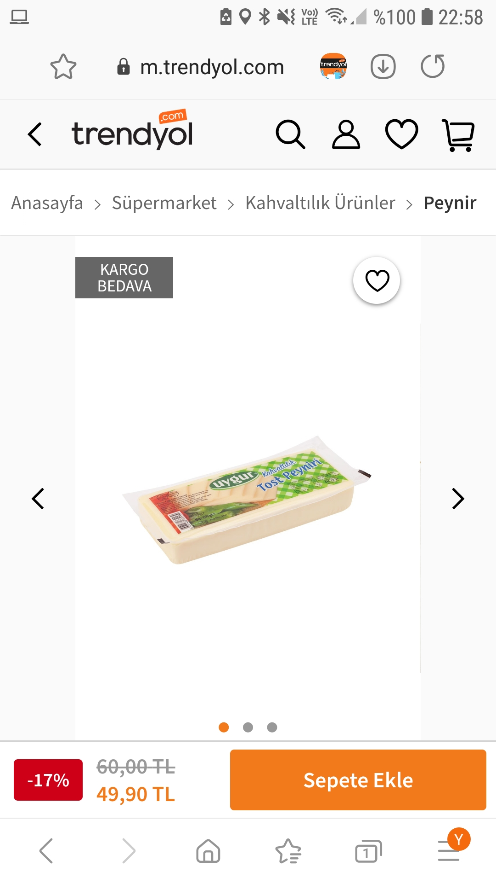 

2 | Ürün listelemede filtreleme yaparken, android cihazdaki geri tuşuna basınca, anasayfaya yönlendiriyor.
 | Kullanıcı tipi: Login
 | Müşteri account bilgileri: aslisenemsucu@gmail.com Şifre: ***** Network: Wifi Device: Samsung S7 Vers: Android 8 Browser: Samsung Internet

 | Test adımları | Beklenen Sonuç
 | Menü > anne çocuk > ayakkabı > bot adımlarıyla ürün listesine ulaşılır
 | Filtrele sayfası açılır
 | Beden adımından beden seçimi yapılır
 | "Filtreyi uygula" butonuna tıklanmaz
 | Cihazdaki geri tuşuna basılır
 | Anasayfa görüntülenir | Ürün listeleme sayfasının görüntülenmelidir.

3 | Ürün listelemede filtreleme yaparken, seçim yaptıktan sonra "uygula" butonuna tıklamadığım halde filtreler uygulanmış olarak görüntüleniyor.
 | Kullanıcı tipi: Login
 | Müşteri account bilgileri: aslisenemsucu@gmail.com Şifre: ***** Network: Wifi Device: Samsung S7 Vers: Android 8 Browser: Samsung Internet

 | Test adımları | Beklenen Sonuç
 | Anasayfa > Ev- yaşam > kitaplık bulletı adımlarıyla kitaplık listesine ulaşılır
 | Filtrele sayfası açılır
 | Beden adımından beden seçimi yapılır
 | "Filtreyi uygula" butonuna tıklanmaz
 | Filtreleme sayfasındaki geri okuna tıklanır
 | Listeleme sayfası filtre uygulanmış halde görüntülenmektedir. | Filtreye onay verilmediğinden, filtreleme çalışmamalıdır.

